Лист1
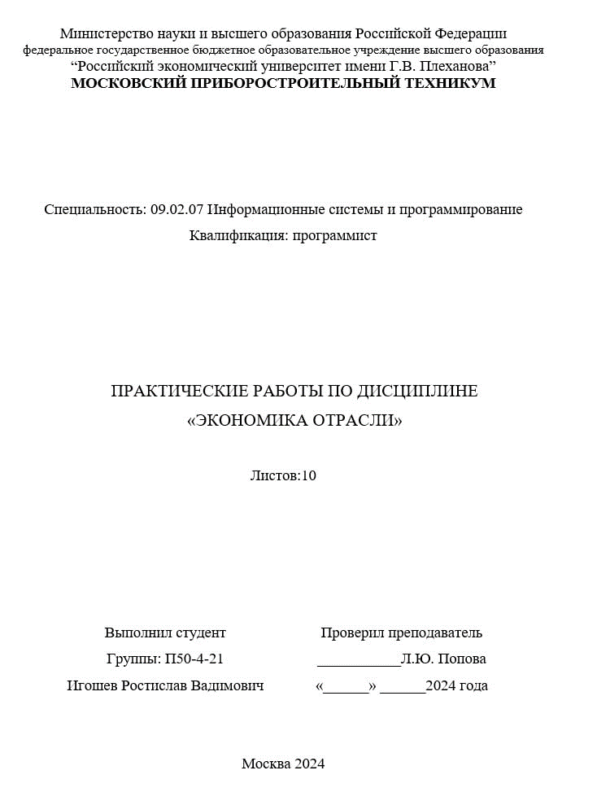

Вариант 1 |  |  |  | Выполнение плана, % | 100,1–110 | 110,1–115 | Свыше 115
Задача 1 |  |  |  | Повышающий коэффициент | 1.2 | 1.3 | 1.4
Производство | 11500
Норма | 10000
Расценка за ед. | 6.5
Доплата за ед. | 0.5
Премия | 10500
Зарплата | 75500
Детали | Количество, |  | % выполнения | Количество деталей, |  |  | Расценка, руб.
 | шт. |  |  | выработанных сверх нормы

 | план | факт |  | до 10% | 10% - 15% | Свыше 15% | по плану | прогрессивная
 |  |  |  |  |  |  |  | до 10% | 10% - 15% | свыше 15%
№ 1 | 10000 | 11500 | 115 | 1000 | 500 | - | 6.5 | 7.8 | 8.45 | -

Новая зарплата | 77025
Разница зарплат | 1525
Поскольку 40 тысяч больше чем 1525, внедрение прогрессивной расценки оправдано

Задача 2
Оклад | 80000
Отработано | 165
По графику | 184
Сумма контрактов | 1090000
Комиссионные | 0.01
Первая часть зп | 71739.130435
Вторая часть зп | 10900
Итоговая зп | 82639.130435

